需求
广西壮族自治区生殖医院妇科腹腔镜手术设备配套器械耗材采购需求表
序号 | 项目名称 | 规格 | 数量 | 单位 | 单价（元） | 合计（元） | 采购技术要求（项目需求及技术需求）
1 | 一次性使用双极电凝切割钳 | 弯头、5mm*330mm | 20 | 副 | 550 | 11000 | 弯头、5mmx330mm；无菌包装，配套腹腔镜手术设备使用。弯头形状如右图。 | 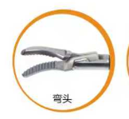
2 | 一次性使用内窥镜标本取物袋-腔内肿物切除隔离袋 | IV型 中号 | 5 | 个 | 650 | 3250 | 套管10mm，方便通过穿刺器套管进入体内；袋体使用高强度TPU材料，袋体透明柔软；张开装置为医用Ni-Ti记忆合金材料，袋口张开充分，方便标本放入取出时，自动收紧袋口，防止溢出。袋体形状如右图，配套腹腔镜手术设备使用。 | 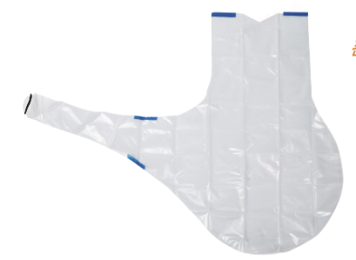
3 | 单极抓钳 | 鼠牙抓钳 | 2 | 副 | 2200 | 4400 | 钳头鼠牙，直径5毫米，工作长度330毫米，由绝缘层和不锈钢材料制成，可高温高压消毒，配套腹腔镜手术设备使用。 | 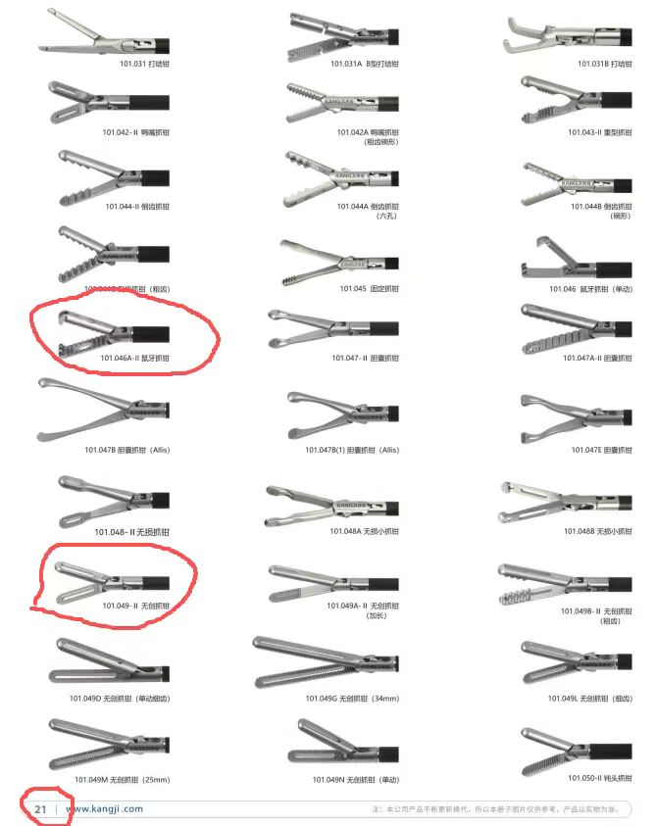
4 | 单极抓钳 | 无损抓钳 | 2 | 副 | 2200 | 4400 | 钳头无创，直径5毫米，工作长度330毫米，由绝缘层和不锈钢材料制成，可高温高压消毒，配套腹腔镜手术设备使用。
6 | 总和 |  |  |  |  | 23050

